站点code参考表
站点 CODE | 站点名称
N000837432 | 世纪购
N000837431 | 海豚家
N000837430 | Gshopper-PH
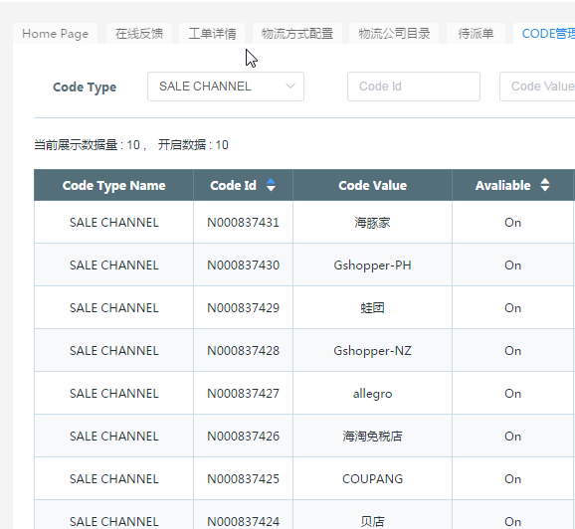
N000837429 | 蛙团
N000837428 | Gshopper-NZ
N000837427 | allegro
N000837426 | 海淘免税店
N000837425 | COUPANG
N000837424 | 贝店
N000837423 | TMON
N000837422 | Darty
N000837421 | 微信公众号
N000837420 | 每日一淘
N000837419 | Rue Du Commerce
N000837418 | Q10-gshopper11SG
N000837416 | 全球自选
N000837417 | 即刻好物
N000837415 | 小黑鱼
N000837414 | joom
N000837413 | 德国乐天
N000837412 | 奢分期
N000837411 | QuuBe-KR
N000837410 | 我是大美人
N000837409 | Gshopper-ES
N000837401 | Gshopper-AU
N000837402 | Gshopper-FR
N000837403 | Gshopper-DE
N000837404 | Gshopper-HK
N000837405 | Gshopper-IT
N000837406 | Gshopper-RU
N000837407 | Gshopper-SG
N000837408 | Gshopper-UK
N000830100 | B5C
N000830200 | BHB
N000830300 | Qoo10-SG
N000830400 | Qoo10-KR
N000830500 | Qoo10-JP
N000830600 | Wish
N000830700 | Lazada-MY
N000830800 | Lazada-ID
N000830900 | Lazada-TH
N000831000 | Lazada-PH
N000831100 | Lazada-SG
N000831200 | Ebay-US
N000831300 | YT
N000831400 | Gshopper-KR
N000831500 | auction
N000831600 | 11ST
N000831700 | NAVER
N000831800 | Gmarket
N000831900 | Taobao
N000832000 | Tmall
N000832100 | 1688
N000832200 | aliexpress
N000832300 | Cdiscount
N000832500 | Amazon
N000832700 | Paytm
N000832800 | Ebay-EN
N000832900 | Lazada-VN
N000833000 | linio
N000833100 | alibaba
N000833200 | 拼多多
N000833300 | 小红书
N000833400 | 格格家
N000833500 | 寺库
N000833600 | 西集
N000833700 | e万家
N000833800 | 聚美优品
N000833900 | 蘑菇街
N000834000 | 其他
N000834100 | Gshopper-CN
N000834200 | Gshopper-US
N000834300 | Gshopper-JP
N000834400 | Ebay-AU
N000834500 | shopee
N000834600 | Melchi
N000834700 | Ebay-DE
N000834800 | Newegg
N000834900 | Ebay-SP
N000835000 | Ebay-FR
N000835100 | Gshopper cafe
N000835200 | 网易考拉
N000835300 | jollychick
N000835400 | 环球捕手
N000835500 | Priceminister
N000835600 | 爱库存
N000835700 | 收钱吧福利社
N000835800 | shopify
N000835900 | 一条
N000836000 | W超市
N000836100 | 好物控
N000836200 | GUMTREE
N000836300 | FNAC
N000836400 | 域外
N000836500 | 达令家
N000836600 | wemakeprice
N000836700 | 海拍客
N000836800 | Souq
N000836900 | Jumia
N000837000 | 有赞
N000837100 | 靠谱好物
N000837200 | 日本乐天
N000837300 | ozon
N000837400 | 鲸灵

